Summary
Category | Count
Passed | 9
Failed | 0
Skipped | 0
Total | 21
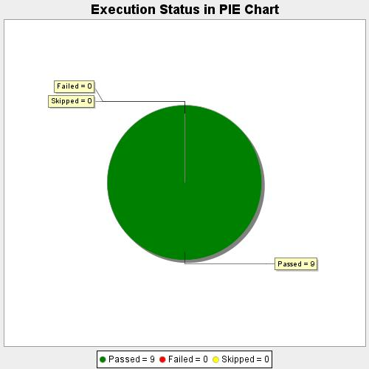
Start Time | 2020-08-24T21:29:03 IST
End Time | 2020-08-24T21:44:58 IST
Duration | 954144 ms

